Appel à Projets
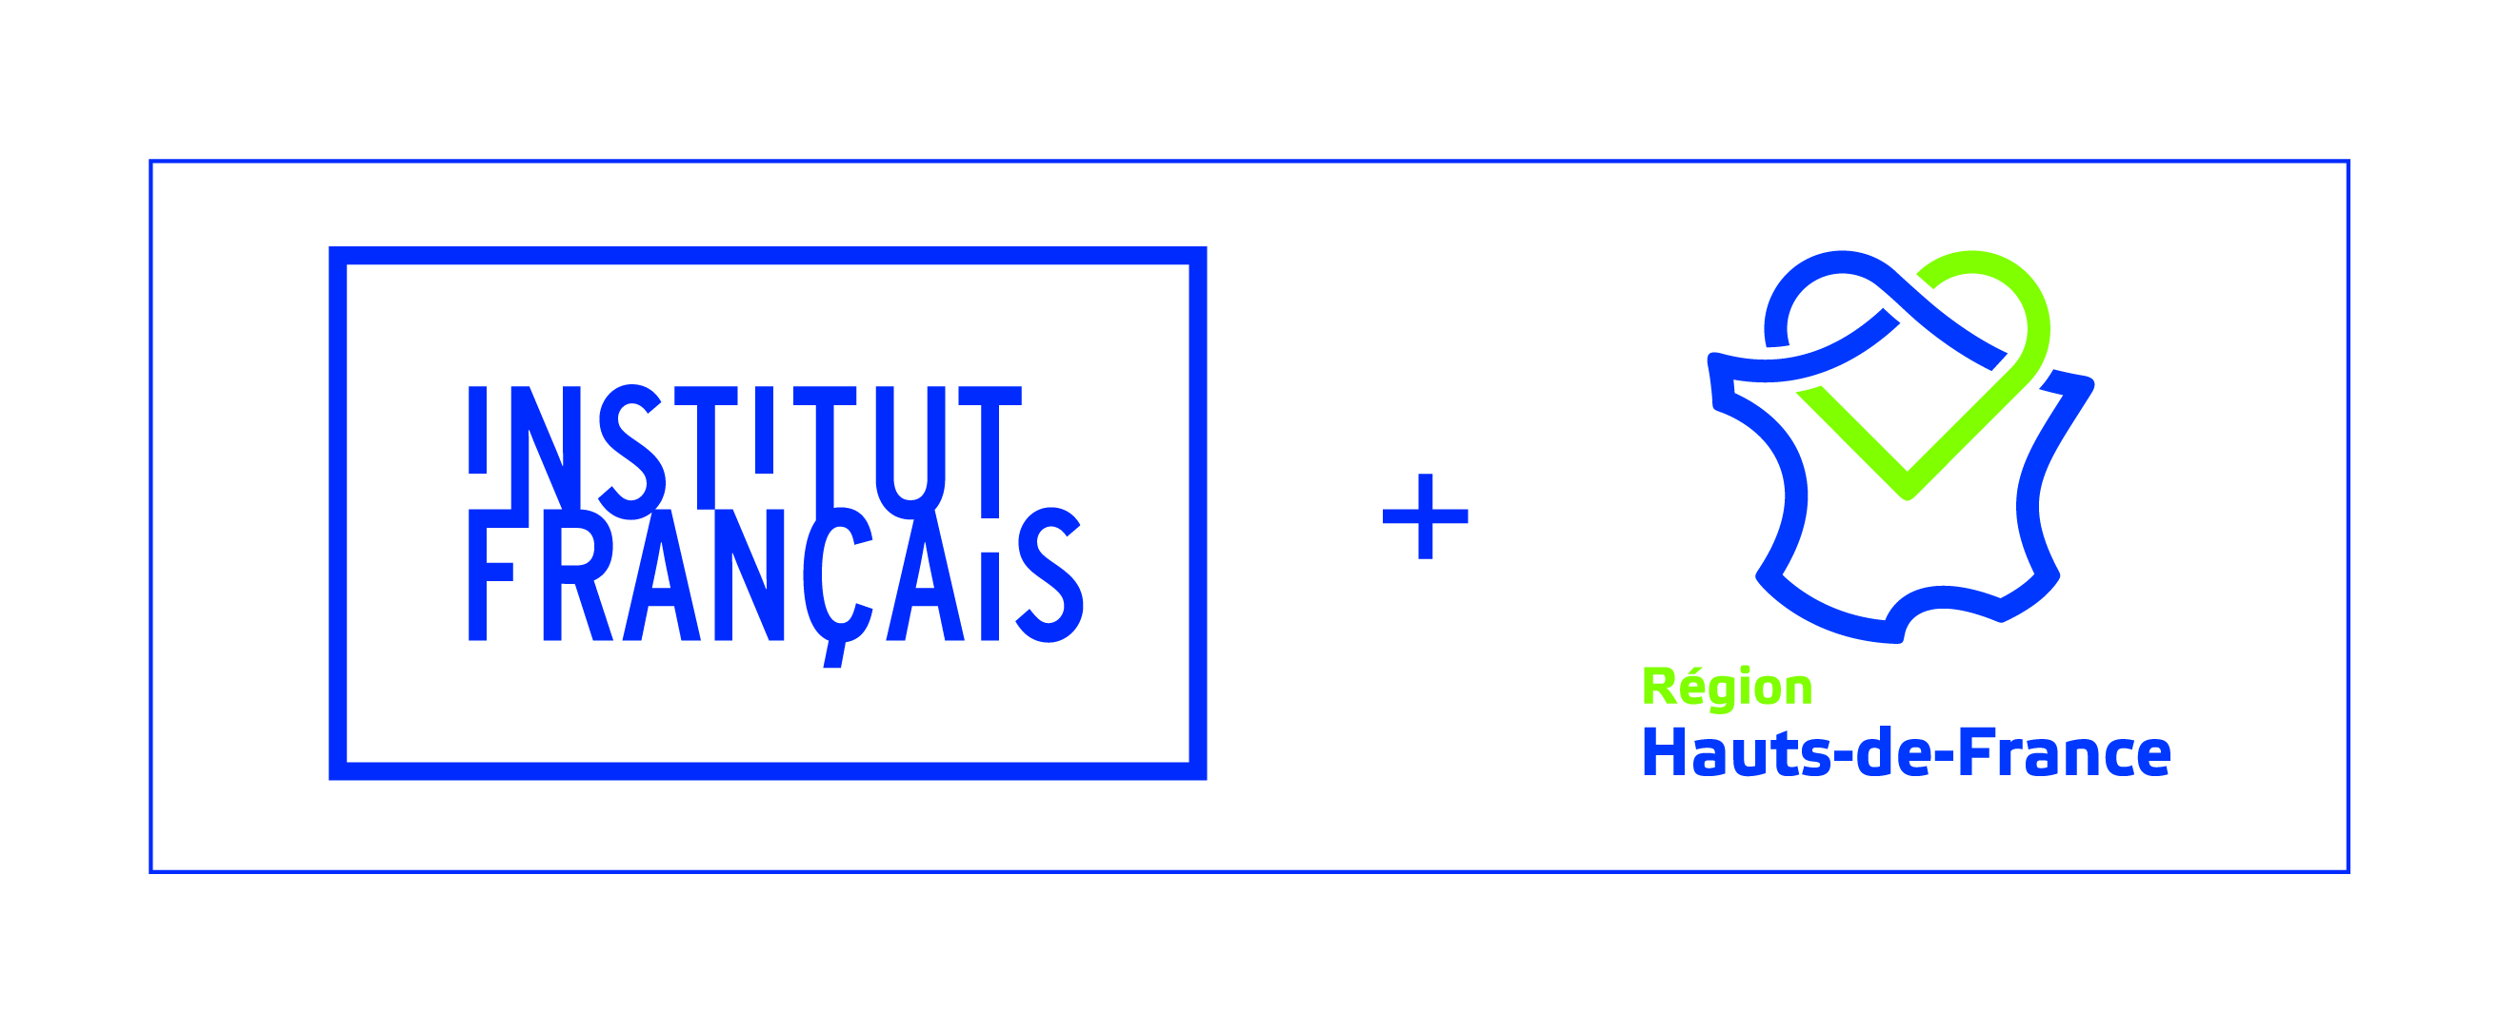
 |  |  | FORMULAIRE DE CANDIDATURE

 |  |  | DEMANDE DE SUBVENTION 2026

CADRE DE L'APPEL À PROJETS INSTITUT FRANÇAIS + RÉGION HAUTS-DE-FRANCE
POUR ÊTRE ÉLIGIBLES, LES PROJETS DOIVENT RÉPONDRE À AU MOINS UN DES QUATRE TYPES DE DÉVELOPPEMENTS INTERNATIONAUX PRIORITAIRES POUR L'INSTITUT FRANÇAIS ET LA RÉGION HAUTS-DE-FRANCE : - Projets (toutes filières culturelles) se déroulant dans, ou en coopération avec, une ou plusieures zones géographiques prioritaires : Allemagne, Belgique, Irlande, Luxembourg, Pays-Bas, Royaume-Uni, Rhénanie du Nord Westphalie (Allemagne), Thuringe (Allemagne), Silésie (Pologne), Québec (Canada), Maryland (États-Unis), Oblast de Dnipropetrovsk (Ukraine). - Projets internationaux portés par des structures de la filière Images : bande-dessinée, photographie, arts numériques, jeu vidéo, animation. - Projets portés par des opérateurs culturels en phase de structuration pour leur développement international : stratégie formalisée dans le cadre d'une action internationale qui s'amorce, qui se redéploie ou qui se renforce. - Projets d’envergure stratégique qu’ils soient à forte visibilité, à fort enjeu partenarial ou politique. Il est impératif de solliciter un rdv auprès de la Région et de l'Institut français avant tout dépôt de candidature sur ce volet.
A QUELLE(S) PRIORITÉ(S) MENTIONNÉES CI-DESSUS LE PROJET QUE VOUS PRÉSENTEZ RÉPOND-IL ?
 | Zones géographiques prioritaires |  | Filière Images
 | Opérateur en phase de structuration pour leur développement international (amorçage, redéploiement ou renforcement) |  | Projet à forte visibilité, enjeu partenarial ou politique
PIÈCES OBLIGATOIRES À FOURNIR
- Le présent formulaire dûment complété (6 onglets excel à compléter) - Un dossier détaillé du projet (propos et thématiques développés par le projet, vidéos, photos, books, CV, dossier artistique) CES PIÈCES SONT À ADRESSER À LA RÉGION HAUTS-DE-FRANCE ET À L’INSTITUT FRANÇAIS PAR COURRIEL. TOUT DOSSIER INCOMPLET NE SERA PAS ÉTUDIÉ.
DATE LIMITE DE DÉPÔT DU DOSSIER : LE 15/03/2026 DATE DE NOTIFICATION : A PRÉCISER Les résultats seront transmis par courriel selon un calendrier non précisé car soumis aux différentes échéances administratives et politiques dont le projet de loi de Finances 2026. Il est donc important de prendre en compte que la réponse aux candidatures pourrait arriver après le début du projet.
CONTACTS
INSTITUT FRANÇAIS Direction Coopérations et dialogues des sociétés Pôle Partenariat avec les Collectivités Territoriales |  | RÉGION HAUTS-DE-FRANCE Direction de la Culture et des Pratiques Culturelles
Anne-Kristell DIRAISON Cheffe de projet Courriel : annekristell.diraison@institutfrancais.com |  | Mathilde CHASSOT Chargée de mission Culture/International Courriel: mathilde.chassot@hautsdefrance.fr

